Sheet1
課題内容：勤務先使用環境学習
 | 9：00～12：00 | Unityでプログラミングをやってみよう【C#基本】(プログラミング作成・動作理解)
 | 12：00～13：00 | 昼食
 | 13：00～15：00 | Unityでプログラミングをやってみよう【C#基本】(プログラミング作成・動作理解)
 | 15：00～17：30 | ゲーム開発ができるようになる基礎知識まとめ(資料まとめ)
 | 17：30～18：00 | 本日のまとめ／明日の課題準備

 | 1．Unityでプログラミングをやってみよう【C#基本】
 | https://dkrevel.com/makegame-beginner/program-beginner/

 | 上記URL内容を確認しながらプログラムの作成を行いました。

 | Unityでプログラミングをやってみよう【C#基本】

 | 移動を作ろう

 | 移動方法について

 | ・Transform操作・・・位置情報を直接制御する方法です（ただ移動するだけ）

 | ・物理エンジン操作・・・物理演算でオブジェクトの位置を制御する方法です
 | （オブジェクトを動かした時周囲の状況により様々な計算が入る）

 | ・当たり判定を利用したい
 | ・物理的挙動は無視したい

 | 物理的挙動を無視した物理エンジン操作

 | Rigidbody2D.velocity

 | using System.Collections;
 | using System.Collections.Generic;
 | using UnityEngine;

 | public class Player : MonoBehaviour
 | {
 | //インスペクターで設定する
 | public float speed;

 | //プライベート変数
 | private Animator anim = null;
 | private Rigidbody2D rb = null;

 | void Start()
 | {
 | //コンポーネントのインスタンスを捕まえる
 | anim = GetComponent<Animator>();
 | rb = GetComponent<Rigidbody2D>();
 | }

 | void Update()
 | {
 | //キー入力されたら行動する
 | float horizontalKey = Input.GetAxis("Horizontal");
 | float xSpeed = 0.0f;
 | if (horizontalKey > 0)
 | {
 | transform.localScale = new Vector3(1, 1, 1);
 | anim.SetBool("run", true);
 | xSpeed = speed;
 | }
 | else if (horizontalKey < 0)
 | {
 | transform.localScale = new Vector3(-1, 1, 1);
 | anim.SetBool("run", true);
 | xSpeed = -speed;
 | }
 | else
 | {
 | anim.SetBool("run", false);
 | xSpeed = 0.0f;
 | }
 | rb.velocity = new Vector2(xSpeed, rb.velocity.y);
 | }
 | }

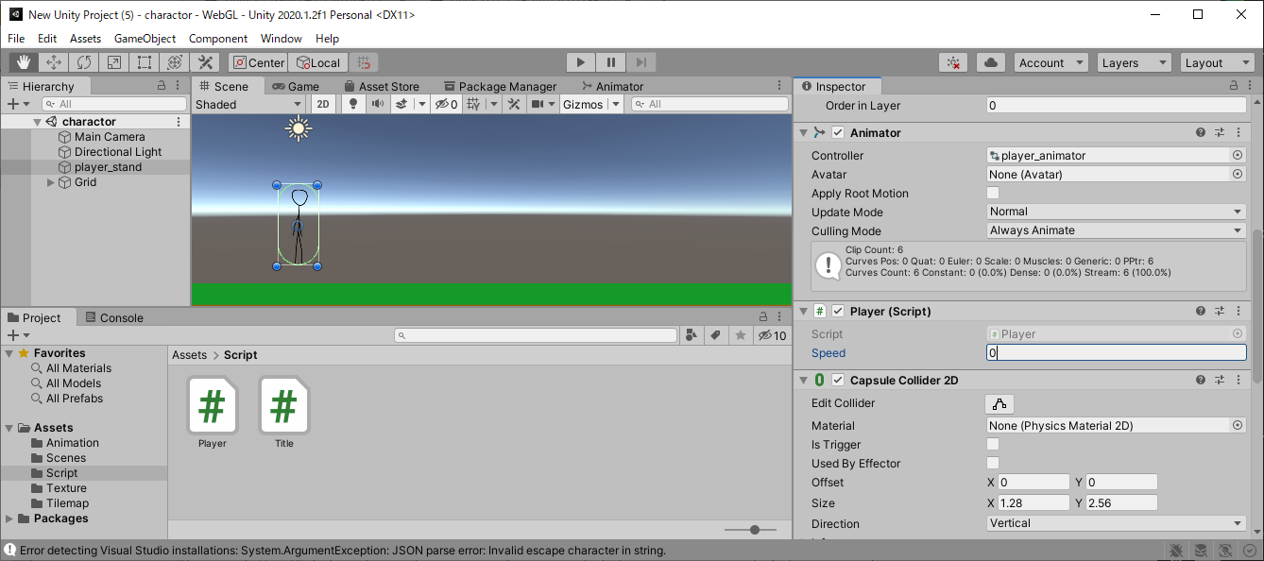

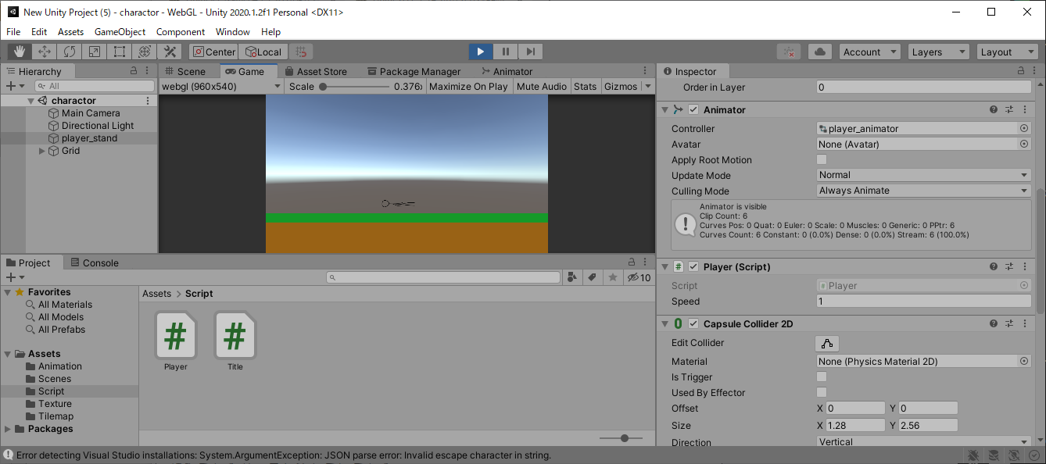

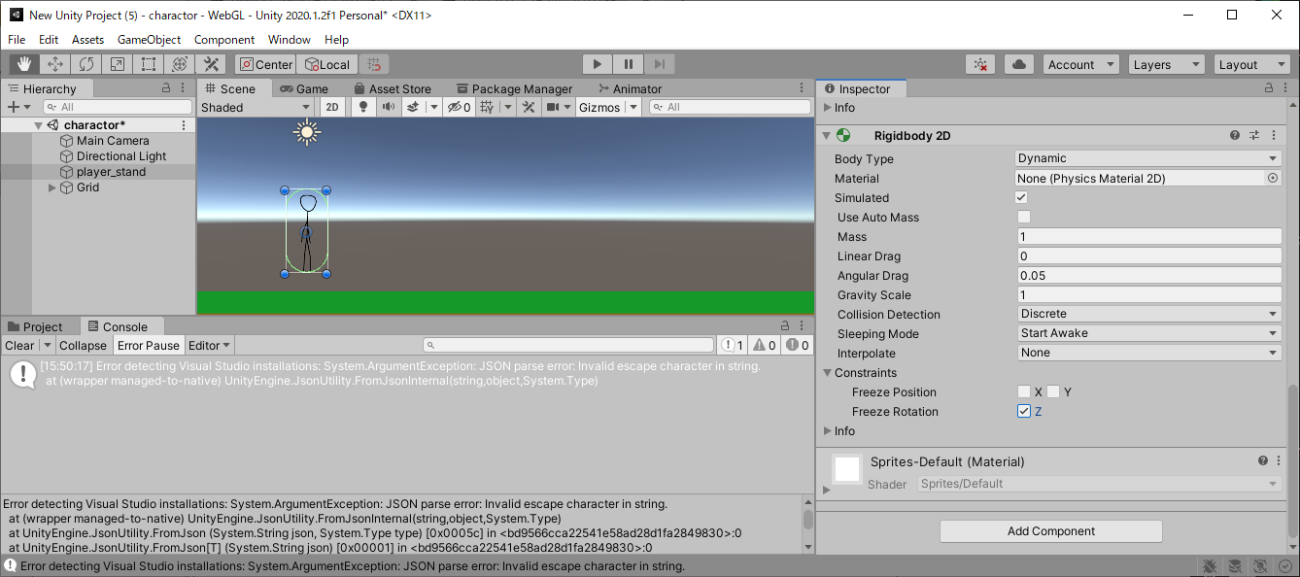

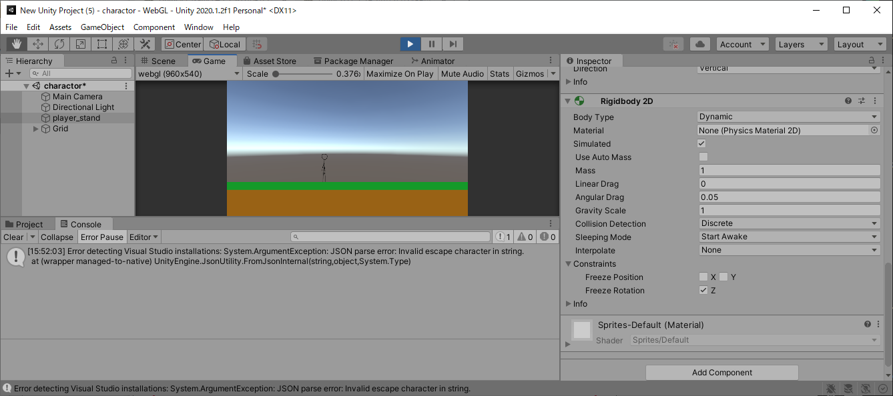

 | メリット
 | ・物理計算をする移動よりは軽い
 | ・物理法則を無視できる
 | ・計算しないので挙動が直感的になる。扱いやすい
 | ・物理エンジン操作なので当たり判定を考慮できる
 | ・簡単

 | デメリット
 | ・物理法則を無視してしまう
 | ・物理演算で無駄になる部分がある
 | ・Transform操作系より重い
 | ・頑張ればもっと軽くなる方法がある（普通やらないけど）

